Tcyss
東京中小企業サイバーセキュリティ支援ネットワーク（Ｔｃｙｓｓ）

Tcyss = Tokyo Cyber Security Support network
for small and medium enterprises
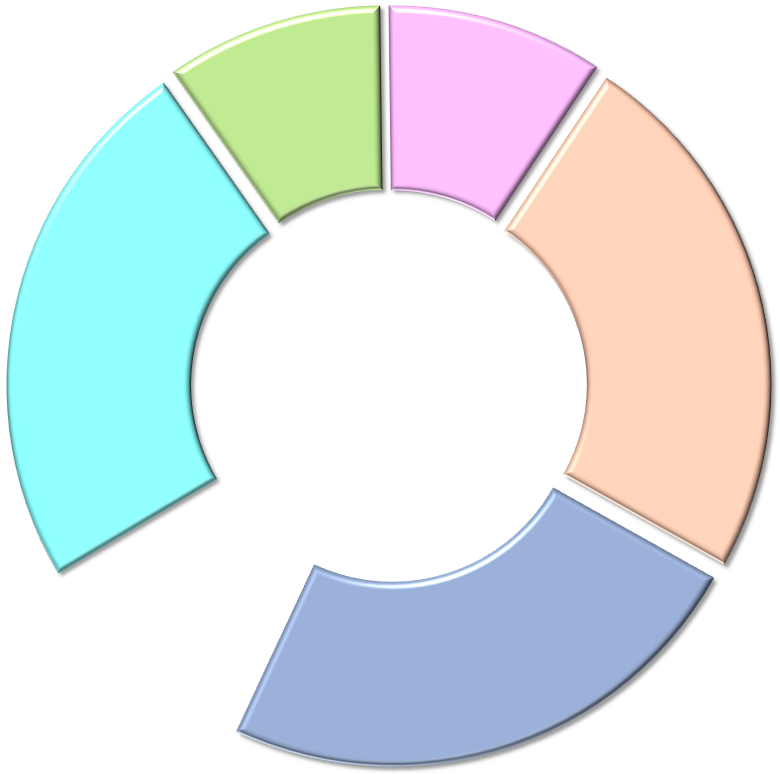
東京都
警視庁

中小企業に対する
サイバーセキュリティ対策の総括
財政支援
サイバーセキュリティ対策の
啓発活動
被害発生時の捜査
研究機関
セキュリティ企業等

サイバーセキュリティ
対策機関等
砂原秀樹 教授（慶大）

手塚悟 教授（慶大）
事案対応・点検
湯淺墾道 教授（情セ大）
ＪＣ３
一般財団法人
日本ｻｲﾊﾞｰ犯罪対策ｾﾝﾀｰ
Tcyss
トレンドマイクロ ㈱
ＩＰＡ
独立行政法人
情報処理推進機構

マカフィー ㈱
ＩＳＯＧ-Ｊ
日本ｾｷｭﾘﾃｨｵﾍﾟﾚｰｼｮﾝ
事業者協議会

㈱ シマンテック
ＩＩＴ
一般社団法人
東京都情報産業協会
東京中小企業サイバーセキュリティ支援ネットワーク
日本マイクロソフト ㈱
相 談
情報共有・発信

セミナーにおける講演等
技術動向の情報共有
サイバー空間の脅威に
ついて情報共有
連携対処

相談窓口
（東京都産業労働局
事務局内）
東京商工会議所

中小企業支援機関
東京都商工会議所連合会

東京都商工会連合会

東京都中小企業団体中央会
宮下正彦 弁護士
各事業者からの
相談対応
東京都中小企業振興公社

高橋郁夫 弁護士
東京都立産業技術研究センター

